Laskuri
Kannattavuuslaskuri
Investoinnin nettonykyarvo on tulo- ja menovirtojen nykyarvojen erotus. Kun nettonykyarvo on positiivinen, investointi on kannattava ja asetettu pääoman tuottovaatimus saavutetaan. Paljaan maan arvon avulla voidaan arvioida, kuinka paljon maasta kannattaisi maksaa, jos samaa tuotantoketjua toistettaisiin loputtomasti. Maasta kannattaa maksaa korkeintaan paljaan maan arvon verran, jos haluaa oletetun koron mukaisen tuoton investoinnille. Paljaan maan arvon perusteella voidaan vertailla kestoltaan erilaisten hankkeiden kannattavuutta. Laskurissa oletetut tuotantoketjut on kuvattu pääpiirteittäin Tuotantoketjut-välilehdellä.
Laskuriin syötetään pajuhakkeen sekä ruokohelven ja pajun biomassatuotos- ja hintaoletukset sekä asetetaan laskentakorko (1–8 %) keltaisiin soluihin. Tämän jälkeen tarkasteltavien kasvien tuotannon kannattavuutta voidaan verrata sinisiin soluihin tulevien tunnuslukujen avulla.
Luontaisesti syntyneiden ja harventamatta kasvatettavien hieskoivutiheikköjen keskimääräinen biomassatuotos riippuu metsikön iästä, ja kiertoaika (hakkuuajankohta) vaikuttaa myös tuottojen ja kustannusten ajoittumiseen. Laskurilla voi tutkia korkokannan ja metsähakkeen hinnan vaikutusta kannattavuuteen sekä etsiä kannattavinta kiertoaikaa välillä 15–30 vuotta.
Biomassojen kasvatusta voi verrata myös aurinkovoimala-alueesta saatavaan vuokratuottoon sekä hiilimarkkinoilta mahdollisesti saataviin tuottoihin päästövähennyksistä. Laskurissa oletetaan, että päästövähennys saadaan aikaan vettämällä turvetuotannosta vapautunut alue, mutta hiilen poistojen ja hiiliviljelyn sertifiointikehyksen (CRCF-asetus) mukainen maksulogiikka ei ole vielä varmistunut.

Täytä oletus viljelykasvin satotasosta
Kasvi | Satotaso, tonnia kuiva-ainetta hehtaarilta vuodessa
Paju (korjuuväli 4 vuotta) | 5 | Vaihteluväli 0–15 t k.a. /ha/v
Ruokohelpi (korjataan joka vuosi) | 6 | Vaihteluväli 0–10 t k.a./ha/v
Kuituhamppu (korjataan joka vuosi) | 5 | Vaihteluväli 0–10 t k.a./ha/v
Täytä tuotteen hintaoletus
Tuote | Hintaoletus, euroa /kuivatonni
Pajuhake käyttöpaikalla (esim. biohiilen raaka-aineeksi) | 140 | (1 kuivatonni vastaa noin 2,9 kiintokuutiometriä)
Ruokohelpi biokaasusyötteeksi käyttöpaikalla | 160
Ruokohelpikuivike käyttöpaikalla | 200
Ruokohelpi kasvualustamateriaaliksi satamassa | 160
Ruokohelpipaalit suon laidalla, kevätkorjuu | 160
Kuituhamppu käyttöpaikalla | 300
Valitse korkotaso (1– 8 %, ei desimaaleja)
Korkokanta | 5%

Viljelyinvestoinnin nettonykyarvo ja paljaan maan arvo, €/ha
Viljelykasvi | Kierron nettonykyarvo | Paljaan maan arvo
Paju, kierrätyslannoite | -1895 | -2879 | Lisälannoitus mineraalitypellä ja -kaliumilla
Paju, mineraalilannoitteet | -2346 | -3564
Ruokohelpipaalit suon laidalla, kevätkorjuu 10 v | 126 | 326 | Viljelmän elinkaari 10 v
Ruokohelpipaalit suon laidalla, kevätkorjuu 5 v | -1466 | -3798 | Viljelmän elinkaari 5 v
Ruokohelpi, kesäkorjuu silppuna biokaasusyötteeksi | 1094 | 2834 | Viljelmän elinkaari 10 v
Ruokohelpi kuivikkeksi, kevätkorjuu | 167 | 434 | Viljelmän elinkaari 10 v
Ruokohelpi kasvualustaksi, kevätkorjuu | -1470 | -3808 | Viljelmän elinkaari 10 v
Kuituhamppu | -132 | -342
Hieskoivun kasvatuksen kannattavuus ja kiertoaika (15–30 vuotta)
Hieskoivuhakkeen hinta | 150 | €/tonni kuiva-ainetta (1 kuivatonni vastaa noin 2,3 kiintokuutiometriä)
Nettonykyarvo, €/ha (ensimmäinen kiertoaika) | Kannattavin kiertoaika nettonykyarvon perusteella
1040 | 26 | v
Paljaan maan arvo, €/ha | Kannattavin kiertoaika paljaan maan arvon perusteella
1684 | 22 | v
Aurinkovoiman kannattavuus
Voi olla, ettei aurinkovoimalan vuokrasopimusta uusita enää 45 vuoden päästä. Tällöin kannattavuutta pitää arvioida puhtaasti nettonykyarvon perusteella, koska kierto ei jatku ensimmäisen sopimuskauden jälkeen. Maata voi kuitenkin sopimuksen päätyttyä käyttää muihin tarkoituksiin.
Vuokrasopimuksen pituus, 1–61 vuotta | Vuokran suuruus, €/ha/v
30 | 200
Nettonykyarvo | Paljaan maan arvo
3,074 € | 4000
CRCF-luonnnoksessa vettämisen minimikesto on 10 vuotta, ja sopimuksen voisi uusia kahdesti. Näin ollen CRCF-yksiköitä ja tuloja voi saada enintään 30 vuoden ajan. Vettämisessä olennaista on nettonykyarvo, koska pinta-alaan perustuva tuotto on nolla CRCF sopimusten loputtua.
Vettämisen kannattavuus
Hiilidioksidiekvivalenttitonnin hinta, €/ t CO2-ekv.
30
Nettonykyarvo
4,381 €

Tuotantoketjut
Kannattavuuslaskennassa oletetut tuotantoketjut ja tuotantopanokset
Laskentaoletukset on kuvattu yksityiskohtaisesti julkaisussa Jylhä, P., Aro, L., Knuuttila, M., Lötjönen, T., Ukonmaanaho, L., & Wejberg, H. 2026. Turve-tuotantoalueiden jatkokäyttö : Kannattavuus, aluetalous- ja ympäristövaikutukset. Luon-nonvara- ja biotalouden tutkimus 11/2026. Luonnonvarakeskus. 78 s. Julkaisu on ladattavissa osoitteesta: | Tuotantolohkojen pinta-alaksi on oletettu 25 ha (avo-ojat). Kasvustojen perustamista edeltää ojien kunnostus, sarkojen muotoilu, tuhkalannoitus ja kalkitus. Hieskoivulle ainoa toimenpide on tuhkalannoitus.
http://urn.fi/URN:ISBN:978-952-419-157-9
Laskurin kehittämisehdotuksia ottaa vastaan paula.jylha(at)luke.fi.
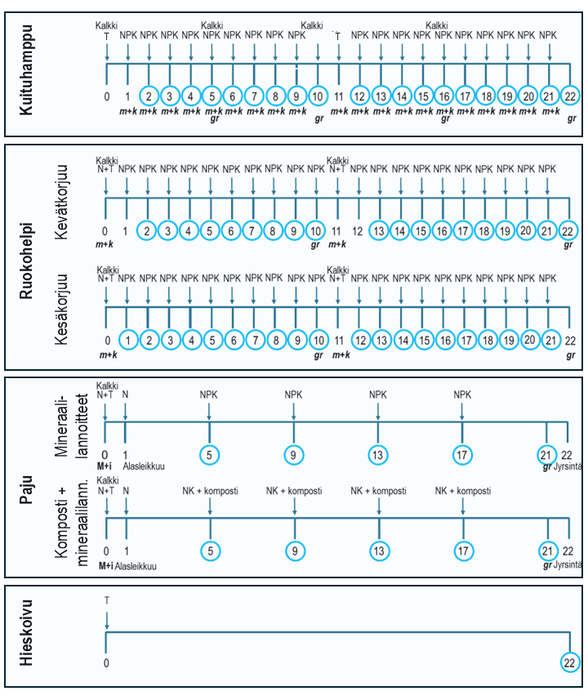

 | Kuituhamppu kuituteollisuuteen: Edellisvuoden sato korjataan keväällä kanttipaaleihin. Kasvustoa ei yleensä tarvitse niittää, pelkkä karhotus riittää. Paalit välivarastoidaan pressujen alla suon laidassa. Paalit kuljetetaan rekalla 220 km:n päähän oletetulle jalostuslaitokselle.

 | Ruokohelpi kuivikkeeksi tai kasvualustaksi, kevätkorjuu: Edellisvuoden kasvusto niitetään ja karhotetaan keväällä. Karheiden kuivahdettua sato paalataan pyörö- tai kanttipaaleihin. Paalit kääritään yksittäin muoviin tai varastoidaan suon laidassa pressujen alla. Paalit kuljetetaan 20 km:n päässä olevalle tilalle kuivikekäyttöön traktorilla tai kasvualustakäyttöön rekalla 220 km:n päähän. Kevätkorjatulla ruokohelvellä voidaan tarkastella myös kiertoajan (5 tai 10 v) vaikutusta kannattavuuteen. Tällöin kustannukset eivät sisällä paalien kaukokuljetusta.

 | Ruokohelpi biokaasun raaka-aineeksi, kesäkorjuu: Kasvusto niitetään heinäkuussa ja karhotetaan. Liiallista kuivumista vältetään. Sato korjataan ajosilppurilla ja varastoidaan suon laidassa aumassa säilörehun tapaan. Materiaalia kuljetetaan kysynnän mukaan 20 km:n päähän biokaasulaitokselle. Kuljetus tapahtuu traktoriperävaunulla.

 | Paju biohiilen raaka-aineeksi: Kasvusto perustetaan pistokkaista. Laskelmissa on kaksi lannoitusvaihtoehtoa: 1) mineraalilannoitteet tai 2) yhdyskuntalietekomposti, jota täydennetään mineraalitypellä ja -kaliumilla. Sato korjataan kasvuston alasleikkuun jälkeen joka neljäs vuosi. Paras sadonkorjuuaika on routainen ja vähäluminen talvi. Kasvusto hakataan jatkuvatoimisella Risupeto-keräilykaatolaitteella nippuihin, jotka ajetaan suon laitaan kuivumaan. Varastopinot peitetään peitepaperilla ja haketetaan suoraan rekkaan noin puolen vuoden kuivumisen jälkeen. Hake kuljetetaan rekalla 30 km:n päässä sijaitsevalle biohiililaitokselle. Seuraava pajusukupolvi syntyy kantovesoista.

Tuotantoketjujen päävaiheet 22 vuoden tarkastelujaksolla. N = typpilannoitus, N+T = typpilannoitus+tuhka, NPK = lannoitus moniravinteisella lannoitteella, NK = typpi- ja kaliumlannoitus, m+k = muokkaus ja kylvö ja gr = kasvuston lopetus glyfosaattiruiskutuksella. Sadonkorjuuvuodet on ympäröity.
 | Hieskoivu biohiilen raaka-aineeksi: Aluksi tehdään tuhkalannoitus. Hieskoivutiheikkö syntyy luontaisesti lähistöllä kasvavien hieskoivujen siemenistä. Kaaviossa kiertoaikaesimerkkinä on 22 vuotta, jolloin keskimääräinen vuotuinen biomassatuotos on suurimmillaan suonpohjille luontaisesti syntyneiden, 15–30-vuotiaiden hieskoivikoiden mittaustulosten mukaan. Paras sadonkorjuuaika on vähäluminen ja routainen talvi. Korjuu tehdään hakkuukoneella kokopuun keräilykaatona, ja puu kuljetetaan kuormatraktorilla tienvarteen kuivumaan puoleksi vuodeksi peitepaperilla suojattuna. Kokopuu haketetaan suoraan hakeautoon ja kuljetetaan 30 km:n päässä sijaitsevalle käyttöpaikalle. Paljaan maan arvon laskennassa olettiin että, metsikkö uusiutuu kantovesoista kaksi kertaa ja neljännestä kiertoajasta eteenpäin uudistuminen varmistetaan maanmuokkauksella.

